Ankerstange - Threaded Stud
Berechnung des MKT Verbundmörtelbedarfs
für die Verankerung in Beton und Vollsteinen

Firma:
Name: |  |  |  | Datum: | 2021-04-12
Tel.: |  |  | Bauvorhaben:
E-Mail: |  |  | Bearbeiter:

Mörtel: | VMU plus
Kartuschengröße: | 585 | ml | Bitte Kartuschengröße überprüfen!
Gewindestange: | M16
Bohrer: (gewählt) | Ø 18
Bohrlochtiefe: | 100 | mm
Bohrlochanzahl: | 1 | Stück

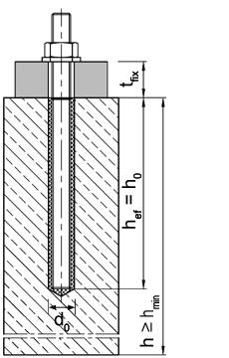
Bohrer: (empfohlen) | Ø 18
Bohrlochvolumen: | 26.59 | cm³

Volumen der Gewindestange: | 15.70 | cm³

Mörtelvolumen: | 10.89 | ml
 |  |  |  |  | l
Mörtelbedarf inkl. Vorlauf und Überschußmenge
Mörtelbedarf: | 13.61 | ml

Gesamt- Mörtelbedarf: | 13.61 | ml | entspricht: 0,01 l

Anzahl der Anker pro Kartusche: | 40.04 | Stück

Erforderliche Kartuschen:

Innengewinde - Internal thread
Berechnung des MKT Verbundmörtelbedarfs
für die Verankerung in Beton und Vollsteinen

Firma:
Name: |  |  |  | Datum: | 2021-04-12
Tel.: |  |  | Bauvorhaben:
E-Mail: |  |  | Bearbeiter:

Mörtel: | VMU plus
Kartuschengröße: | 585 | ml | Bitte Kartuschengröße überprüfen!
Innengewindehülse: | VMU-IG M8
Bohrer: (gewählt) | Ø 14
Bohrlochtiefe: | 200 | mm
Bohrlochanzahl: | 100 | Stück
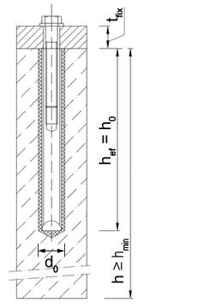
Bohrer: (empfohlen) | Ø 14
Bohrlochvolumen: | 32.57 | cm³

Volumen des Verlängerungsrohrs: | 10.81 | cm³
Volumen der Innengewindehülse: | 16.86 | cm³

Mörtelvolumen: | 15.71 | ml
 |  |  |  |  | l
Mörtelbedarf inkl. Vorlauf und Überschußmenge
Mörtelbedarf: | 19.64 | ml

Gesamt- Mörtelbedarf: | 1964.00 | ml | entspricht: 1,96 l

Anzahl der Anker pro Kartusche: | 27.75 | Stück

Erforderliche Kartuschen:

Bewehrungsstahl - Rebar
Berechnung des MKT Verbundmörtelbedarfs
für die Verankerung in Beton und Vollsteinen

Firma:
Name: |  |  |  | Datum: | 2021-04-12
Tel.: |  |  | Bauvorhaben:
E-Mail: |  |  | Bearbeiter:

Mörtel: | VMU plus
Kartuschengröße: | 440 | ml | Bitte Kartuschengröße überprüfen!
Bewehrungsstahl: | Ø 24
Bohrer: (gewählt) | Ø 32
Bohrlochtiefe: | 1000 | mm
Bohrlochanzahl: | 1 | Stück
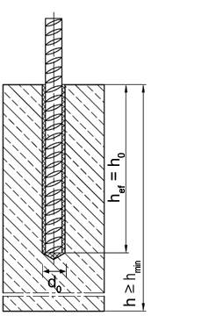
Bohrer: (empfohlen) | Ø 30
Bohrlochvolumen: | 824.48 | cm³

Volumen des Verlängerungsrohrs: | 102.20 | cm³
Volumen des Bewehrungsstahles: | 452.39 | cm³

Mörtelvolumen: | 372.09 | ml
 |  |  |  |  | l
Mörtelbedarf inkl. Vorlauf und Überschußmenge
Mörtelbedarf: | 446.51 | ml

Gesamt- Mörtelbedarf: | 446.51 | ml | entspricht: 0,45 l

Anzahl der Anker pro Kartusche: | 0.90 | Stück

Erforderliche Kartuschen:

